Исход
 |  |  |  | Документация (domaviator.ru) | 09.02/
Адрес: Российская Федерация, Ленинградская область, Всеволожский муниципальный район, Муринское сельское поселение, город Мурино, проспект Авиаторов Балтики, дом 29, корпус 1-3
Основные технико-экономические показатели
Например: многоквартирный жилой дом с подземным паркингом и коммерческими помещениями.
Если паркинг - это отдельно стоящее здание, то сделать его в отдельном блоке
Наименование показателя | Значение показателя | Ед.изм.
Земельный участок
Общая площадь земельного участка | 24,506.00 | кв. м
Площадь застройки земельного участка | 20,770.00 | кв. м
Объект строительства: | МКД
Этажность | 16-18 | ед.
Строительный объём здания | 192,500.00 | куб. м
Общая площадь здания | 66,597.50 | кв. м
Квартиры
Общая (продаваемая) площадь квартир | 42,343.31 | кв. м | TRUE
студии |  | кв. м
1-комн. | 36,583.31 | кв. м
2-комн. | 5,760.00 | кв. м
Количество квартир | 1,422.00 | шт. | TRUE
1-комн. | 1,278.00 | шт.
2-комн. | 144.00 | шт.
Площади квартир (от…до…) |  | кв. м
1-комн. | 20-40 | кв. м
2-комн. | 40-50 | кв. м | 45,551.79
3-комн. |  | кв. м
4-комн. |  | кв. м
Нежилые помещения
М.-места продаются
Площадь паркинга | 1,136.00 | кв.м.
Количество машиномест | 45.00 | м.-мест
Непродаваемая площадь (входная группа, теплоузел, ГРЩ, технический этаж и т.п.)
Нежилые помещения общего пользования или специального назначения | 3,208.48 | кв. м
Дата, на которую выполняется расчет
Дата, на которую выполняется расчет |  | 2023-09-12

 |  |  |  |  |  | 1756.69

Инвестиции


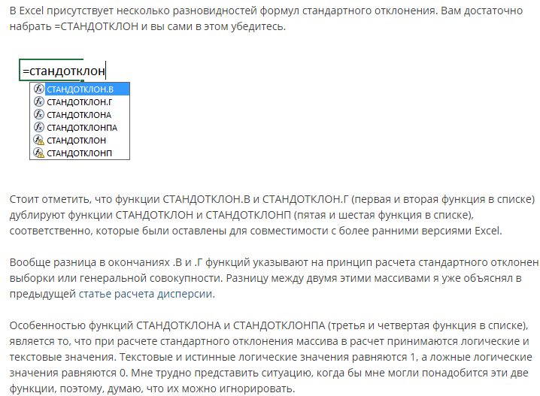
Добавить все объекты строительства
Эта таблица является сводной, т.е. в нее приходят цифры из таблиц, расположенных ниже (!!! Сначала делаем нижние таблицы)
№ | Объект | Ед. изм. | Количество ед. изм | Затраты, руб. без НДС | Затраты, руб./ед.изм. без НДС | Затраты, руб. с НДС | Затраты, руб./ед.изм. с НДС | Доля затрат от общей суммы инвестиций | Сделки купли-продажи земли не облагаются НДС (НК РФ ст. 146-2 пп. 6). Это касается как целых участков, так и долей в них. http://www.consultant.ru/document/cons_doc_LAW_28165/08c2f3c592f23af58538e4378ae625a583418fb0/#dst100048
1 | Жилой дом | кв.м | 42,343 | 3,174,908 | 74.98 | 3,809,890 | 89.98 | 0.86
 |  |  |  |  |  |  |  | 0.00
 |  |  |  |  |  |  |  | 0.00
 |  |  |  |  |  |  |  | 0.00
Указать виды работ.
Например, вырубка леса, снос существующих зданий, вывоз мусора, работы после обнаружения архиологических объектов и т.д.
Итого по затратам на строительство будущих улучшений: |  |  |  | 3,174,908 |  | 3,809,890 |  | 0.86
2 | Затраты на приобретение прав на земельный участок (право собственности) пусто |  | 24506 | 66,309 | 2.7 | 66,309 |  | 0.02
3 | Затраты на подготовку территории |  | 24,506 | 0 | 0.0 | 0 |  | 0.00
4 | Разработка проектной документации |  | 42,343 | 63,498 | 1.5 | 76,198 | 1.8 | 0.02
5 | Благоустройство территории |  | 3,736 | 95,247 |  | 104,772 |  | 0.02
6 | Подключение к инженерии |  |  | 317,491 |  | 349,240 |  | 0.08
Итого по затратам: |  |  |  | 3,717,453 |  | 4,406,409 |  | 1.00

 |  |  |  |  |  |  |  | Пример источника для обоснования
 | Показатель | Значение, тыс. руб. с НДС | Поправка | Принятое значение, тыс. руб. с НДС | Обоснование |  |  | на мудле есть пример
 | Себестоимость строительства 1 кв. м жилья | 89.98 | 0 | 89.98 | НЦС-2021 |  |  | сделать по НЦС
 | Себестоимость строительства 1 кв. м жилья | 79.8 | 0 | 79.80 |  |  |  | https://xn--80az8a.xn--d1aqf.xn--p1ai/%D0%BC%D0%B5%D0%B4%D0%B8%D0%B0/%D0%BD%D0%BE%D0%B2%D0%BE%D1%81%D1%82%D0%B8/2020/09/%D0%BE%D0%BF%D1%80%D0%B5%D0%B4%D0%B5%D0%BB%D0%B5%D0%BD%D0%B0-%D1%81%D1%82%D0%BE%D0%B8%D0%BC%D0%BE%D1%81%D1%82%D1%8C-%D1%81%D1%82%D1%80%D0%BE%D0%B8%D1%82%D0%B5%D0%BB%D1%8C%D1%81%D1%82%D0%B2%D0%B0-1-%D0%BA%D0%B2.-%D0%BC%D0%B5%D1%82%D1%80%D0%B0-%D0%BE%D0%B1%D1%89%D0%B5%D0%B9-%D0%BF%D0%BB%D0%BE%D1%89%D0%B0%D0%B4%D0%B8-%D0%B2-%D0%BA%D0%B0%D0%B6%D0%B4%D0%BE%D0%BC-%D1%80%D0%B5%D0%B3%D0%B8%D0%BE%D0%BD%D0%B5
 | Себестоимость строительства 1 кв. м жилья | 93.07 | 4.39 | 97.16 |  |  |  | https://cmet4uk.ru/_fr/21/8_______2021.pdf
 | Себестоимость строительства 1 кв. м жилья | 52.494 | 0 | 52.49 |  |  |  | https://rosstat.gov.ru/folder/14458
Если больше 20%, то исключить из выборки выбивающееся из ряда значение
 | Себестоимость строительства 1 кв. м жилья | 88.737 | 5.6 | 93.71 |  |  |  | Минстрой утвердил нормативную стоимость жилья на I половину 2023 года: «квадрат» в России подорожал на 5,6% - Новости ЕРЗ.РФ (erzrf.ru)
 | Себестоимость строительства 1 кв. м жилья |  |  |  | строка для выноса выбивающегося значения
 | Среднее значение себестоимости 1 кв. м жилья | 80.82 |  | 82.63 | = срзнач(….)
не обязательно брать среднее значение, можно какое-то одно из выборки, которое Вам кажется наиболее достоверным. Не забудьте написать обоснование, почему Вы считаете именно так
 | Стандартное отклонение, руб. | 16.58306445 |  | 18.054401233
 | Коэффициент вариации, % | 0.20519639864 |  | 0.21850596849 | = стандотклон/срзнач
 | Принятое значение себестоимости 1 кв. м жилья, руб. без учета НДС (округленно)

 | Показатель |  |  | Значение | Обоснование

 | Разработка проектной документации, руб. без учета НДС |  |  | 63,498
 | Разработка проектной документации, руб. без учета НДС (округленно) |  |  | 63,498

 | Показатель |  |  | Значение | Обоснование

 |  |  |  |  |  |  |  | https://www.fontanka.ru/2020/07/02/69344779/
 | Благоустройство территории, руб. без учета НДС |  |  | 95,247
 | Благоустройство территории, руб. без учета НДС (округленно) |  |  | 95,247

 | Показатель |  |  | Значение | Обоснование

 | Подключение к инженерным коммуникациям, руб. без учета НДС |  |  | 317,491
 | Подключение к инженерным коммуникациям, руб. без учета НДС (округленно) |  |  | 317,491

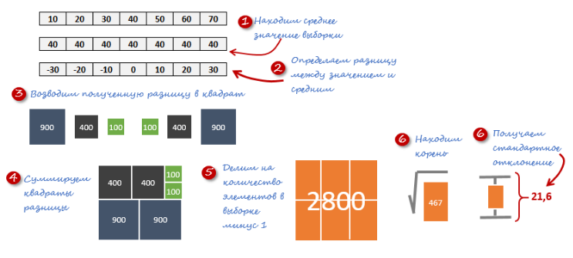
Про стандартное отклонение | http://exceltip.ru/%D1%87%D1%82%D0%BE-%D1%82%D0%B0%D0%BA%D0%BE%D0%B5-%D1%81%D1%82%D0%B0%D0%BD%D0%B4%D0%B0%D1%80%D1%82%D0%BD%D0%BE%D0%B5-%D0%BE%D1%82%D0%BA%D0%BB%D0%BE%D0%BD%D0%B5%D0%BD%D0%B8%D0%B5-%D0%B8%D1%81%D0%BF/
Стандартное отклонение показывает, как распределены значения относительно среднего в нашей выборке.

НЦС-пример
 | НЦС-2021 | https://rccs.ru/ncs2021

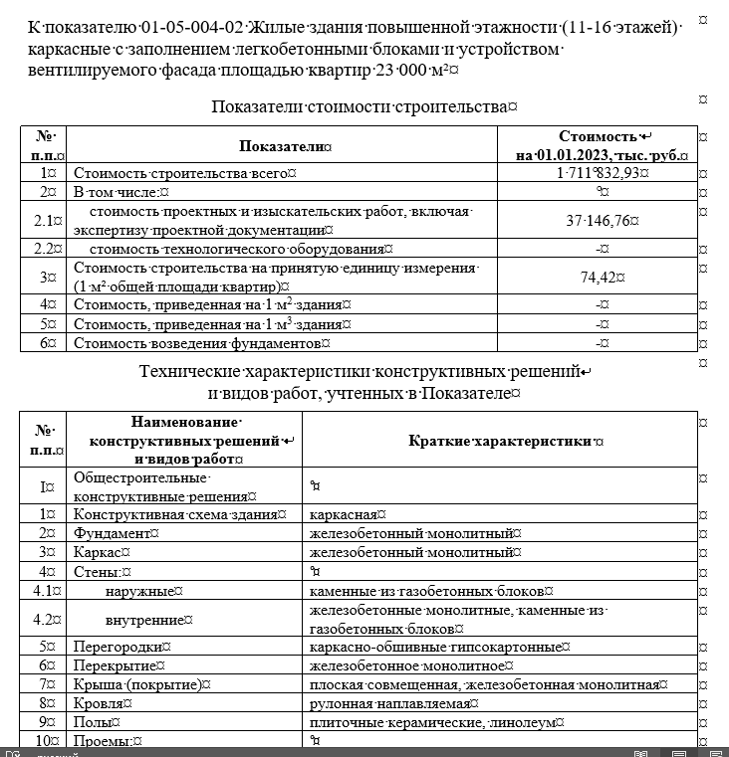

N п/п | Наименование объекта строительства | Обоснование | Единица измерения | Кол. | Стоимость ед. изм. тыс. руб. | Стоимость по проекту тыс. руб.
1 | 2 | 3 | 4 | 5 | 6 | 7 |  | стр 82
1. | 17 -этажный жилой дом каркасный с заполнением легкобетонными блоками | НЦС (01-05-004) | м2 общей площади квартир | 42,343.00 | 74.42 | 3,151,166.06
Ценообразующий и усложняющие коэффициенты
 | коэффициент, учитывающий увеличение площади остекления | требовнаие действующих норм, с применением 2-камерных стеклопакетов, п. 29 тех.части НЦС |  | 1.02
 | коэффициент, учитывающий увеличение количества и мощности электропотребляющего оборудования объекта | п. 29 тех.части НЦС |  | 1.04 |  |  |  | см. п. 36-39 НЦС
 | Общий ценообразующий коэффициент |  |  | 1.06
 | Усложняющий коэффициент, учитывающий особенности строительства в стесненных условиях застроенной части города | п. 30 тех.части НЦС |  | 1.00
Итого с учетом ценообразующего и усложняющего коэф-ов |  |  |  |  |  | 3,340,236.02
Приведение к условиям субъекта Российской Федерации
 | Кпер (коэф-нт перехода от стоимости показателей базового района) | п. 31 тех.части НЦС, табл. 1 |  | 0.91
 | Крег (коэффициент, учитывающий изменение стоимости строительства на территории суъекта РФ, связанный с регионально-климатическими условиями) | п. 32 тех.части НЦС, п. 56 табл. 2 |  | 1
 | Кс (коэффициент, учитывающий расчетную сейсмичность площадки строительства) | п. 34 тех.части НЦС |  | 1
Итого с учетом условиями субъекта РФ |  |  |  |  |  | 3,039,614.78
Дополнительные затраты, не предусмотренные в показателях НЦС, определяемые по отдельным расчетам
 | Малые архитектурные формы | ЛК1
Итого с учетом доп.затрат |  |  |  |  |  | 3,039,614.78
 | Ипр (индекс­дефлятор) |  |  | 1.04 |  |  | https://www.garant.ru/products/ipo/prime/doc/73760104/
 | Итого сметная стоимость здания без НДС, всего и за кв. м |  |  |  | 74.98 | 3,174,908.59 | https://www.economy.gov.ru/material/directions/makroec/prognozy_socialno_ekonomicheskogo_razvitiya/
8 | НДС | Налоговый кодекс | % | 1.2
 | Итого сметная стоимость здания с НДС, всего и за кв. м |  |  |  | 89.98 | 3,809,890.31

График Стр-ва
 |  |  | Срок строительства, мес (по СНиП 1.04.03-85*) |  |  |  |  |  |  |  |  |  |  |  | Срок строительства, мес (по декларации) |  |  |  |  |  |  |  |  |  |  | Принятый срок строительства

Количество кварталов можно увеличить или уменьшить в соответствии с вашим проетктом
 |  |  | общий срок стриотельства, мес |  |  |  |  |  |  |  | 40 |  |  |  | 60
 |  |  | подготовительный период |  |  |  |  |  |  |  | 9
 |  |  | подземная часть |  |  |  |  |  |  |  | 13
 |  |  | наземная часть |  |  |  |  |  |  |  | 15
 |  |  | отделка, подготовка объекта к сдаче |  |  |  |  |  |  |  | 5

%
Наименование | Нормы задела в строительстве по кварталам, % от сметной стоимости
 | 1 прогнозный год |  |  |  |  |  |  |  |  |  |  |  | 2 прогнозный год |  |  |  |  |  |  |  |  |  |  |  | 3 прогнозный год |  |  |  |  |  |  |  |  | 4 прогнозный год |  |  |  |  | 5 прогнозный год
 | 1 кв. |  |  | 2 кв. |  |  | 3 кв. |  |  | 4 кв. |  |  | 1 кв. |  |  | 2 кв. |  |  | 3 кв. |  |  | 4 кв. |  |  | 1 кв. |  |  | 2 кв. |  |  | 3 кв. |  |  | 4 кв.
 | 1 | 2 | 3 | 4 | 5 | 6 | 7 | 8 | 9 | 10 | 11 | 12 | 13 | 14 | 15 | 16 | 17 | 18 | 19 | 20 | 21 | 22 | 23 | 24 | 25 | 26 | 27 | 28 | 29 | 30 | 31 | 32 | 33 | 34 | 35 | 36
Приобретение прав на земельный участок | 100%
Проектирование и согласование проекта | 30% |  |  | 30% |  |  | 40%
Строительство объекта жилого назначения |  |  |  |  |  |  |  |  |  | 5.0% |  |  | 10.0% |  |  | 15.0% |  |  | 20.0% |  |  | 15.0% |  |  | 15.0% |  |  | 10.0% |  |  | 5.0% |  |  | 5.0% |  |  | 100.0%
Технологическое присоединение инженерных сетей |  |  |  |  |  |  | 40.0% |  |  | 60.0%
Благоустройство территории |  |  |  |  |  |  |  |  |  |  |  |  |  |  |  |  |  |  |  |  |  |  |  |  |  |  |  |  |  |  |  |  |  | 100.0%

руб. без учета удорожания, с НДС
Наименование | Нормы задела по кварталам, тыс. руб.
 | 1 прогнозный год |  |  |  |  |  |  |  |  |  |  |  | 2 прогнозный год |  |  |  |  |  |  |  |  |  |  |  | 3 прогнозный год
 | 1 кв. |  |  | 2 кв. |  |  | 3 кв. |  |  | 4 кв. |  |  | 1 кв. |  |  | 2 кв. |  |  | 3 кв. |  |  | 4 кв. |  |  | 1 кв. |  |  | 2 кв. |  |  | 3 кв. |  |  | 4 кв. |  |  |  | итого
 | 1 | 2 | 3 | 4 | 5 | 6 | 7 | 8 | 9 | 10 | 11 | 12 | 13 | 14 | 15 | 16 | 17 | 18 | 19 | 20 | 21 | 22 | 23 | 24 | 25 | 26 | 27 | 28 | 29 | 30 | 31 | 32 | 33 | 34 | 35 | 36 |  | 4327400004.00
Приобретение прав на земельный участок | 66,309 |  |  |  |  |  |  |  |  |  |  |  |  |  |  |  |  |  |  |  |  |  |  |  |  |  |  |  |  |  |  |  |  |  |  |  | 66,309
Проектирование и согласование проекта | 19,049 |  |  | 19,049 |  |  | 25,399 |  |  |  |  |  |  |  |  |  |  |  |  |  |  |  |  |  |  |  |  |  |  |  |  |  |  |  |  |  | 63,498
Строительство объекта жилого назначения |  |  |  |  |  |  |  |  |  | 190,495 |  |  | 380,989 |  |  | 571,484 |  |  | 761,978 |  |  | 571,484 |  |  | 571,484 |  |  | 380,989 |  |  | 190,495 |  |  | 190,495 |  |  | 3,809,890
Технологическое присоединение инженерных сетей |  |  |  |  |  |  | 139,696 |  |  | 209,544 |  |  |  |  |  |  |  |  |  |  |  |  |  |  |  |  |  |  |  |  |  |  |  |  |  |  | 349,240
Благоустройство территории |  |  |  |  |  |  |  |  |  |  |  |  |  |  |  |  |  |  |  |  |  |  |  |  |  |  |  |  |  |  |  |  |  | 104,772 |  |  | 104,772
ИТОГО, тыс. руб. | 85,359 |  |  | 19,049 |  |  | 165,095 |  |  | 400,038 |  |  | 380,989 |  |  | 571,484 |  |  | 761,978 |  |  | 571,484 |  |  | 571,484 |  |  | 380,989 |  |  | 190,495 |  |  | 295,266
ИТОГО, доля | 1.94% |  |  | 0.43% |  |  | 3.76% |  |  | 9.10% |  |  | 8.67% |  |  | 13.01% |  |  | 17.34% |  |  | 13.01% |  |  | 13.01% |  |  | 8.67% |  |  | 4.34% |  |  | 6.72% |  |  | 100.00%

Наименование |  |  | Индексы-дефляторы к общей стоимости строительно-монтажных работ |  |  |  |  |  |  |  |  |  |  |  |  |  |  |  |  |  |  |  |  |  | Индексы-дефляторы к общей стоимости строительно-монтажных работ
 | 1 прогнозный год |  |  |  |  |  |  |  |  |  |  |  | 2 прогнозный год |  |  |  |  |  |  |  |  |  |  |  | 3 прогнозный год
 | 1 кв. |  |  | 2 кв. |  |  | 3 кв. |  |  | 4 кв. |  |  | 1 кв. |  |  | 2 кв. |  |  | 3 кв. |  |  | 4 кв. |  |  | 1 кв. |  |  | 2 кв. |  |  | 3 кв. |  |  | 4 кв.
 | 1 | 2 | 3 | 4 | 5 | 6 | 7 | 8 | 9 | 10 | 11 | 12 | 13 | 14 | 15 | 16 | 17 | 18 | 19 | 20 | 21 | 22 | 23 | 24 | 25 | 26 | 27 | 28 | 29 | 30 | 31 | 32 | 33 | 34 | 35 | 36
Прогнозный индекс-дефлятор к стоимости СМР (помесячно) | - | 1.040 | 1.051 | 1.063 | 1.074 | 1.085 | 1.096 | 1.108 | 1.119 | 1.130 | 1.142 | 1.153 | 1.164 | 1.176 | 1.187 | 1.198 | 1.209 | 1.221 | 1.232 | 1.243 | 1.255 | 1.266 | 1.277 | 1.288 | 1.300 | 1.311 | 1.322 | 1.334 | 1.345 | 1.356 | 1.367 | 1.379 | 1.390 | 1.401 | 1.413 | 1.424
Соотношение индексов | - |  | 1.0109 | 1.0107 | 1.0106 | 1.0105 | 1.0104 | 1.0103 | 1.0102 | 1.0101 | 1.0100 | 1.0099 | 1.0098 | 1.0097 | 1.0096 | 1.0095 | 1.0094 | 1.0093 | 1.0093 | 1.0092 | 1.0091 | 1.0090 | 1.0089 | 1.0088 | 1.0088 | 1.0087 | 1.0086 | 1.0085 | 1.0085 | 1.0084 | 1.0083 | 1.0083 | 1.0082 | 1.0081 | 1.0081 | 1.0080
Среднее значение соотношения
Прогнозный индекс-дефлятор к стоимости СМР (помесячно) | - | 1.040 | 1.051 | 1.063 | 1.074 | 1.085 | 1.096 | 1.108 | 1.119 | 1.130 | 1.142 | 1.153 | 1.164 | 1.176 | 1.187 | 1.198 | 1.209 | 1.221 | 1.232 | 1.243 | 1.255 | 1.266 | 1.277 | 1.288 | 1.300 | 1.311 | 1.322 | 1.334 | 1.345 | 1.356 | 1.367 | 1.379 | 1.390 | 1.401 | 1.413 | 1.424
Прогнозный индекс-дефлятор к стоимости СМР (поквартально) | 1.051 |  |  | 1.085 |  |  | 1.119 |  |  | 1.153 |  |  | 1.187 |  |  | 1.221 |  |  | 1.255 |  |  | 1.288 |  |  | 1.322 |  |  | 1.356 |  |  | 1.390 |  |  | 1.424

руб. с учетом удорожания, с НДС
Наименование | Нормы задела по кварталам, тыс. руб.
 | 1 прогнозный год |  |  |  |  |  |  |  |  |  |  |  | 2 прогнозный год |  |  |  |  |  |  |  |  |  |  |  | 3 прогнозный год |  |  |  |  |  |  |  |  | 4 прогнозный год
 | 1 кв. |  |  | 2 кв. |  |  | 3 кв. |  |  | 4 кв. |  |  | 1 кв. |  |  | 2 кв. |  |  | 3 кв. |  |  | 4 кв. |  |  | 1 кв. |  |  | 2 кв. |  |  | 3 кв. |  |  | 4 кв.
 | 1 | 2 | 3 | 4 | 5 | 6 | 7 | 8 | 9 | 10 | 11 | 12 | 13 | 14 | 15 | 16 | 17 | 18 | 19 | 20 | 21 | 22 | 23 | 24 | 25 | 26 | 27 | 28 | 29 | 30 | 31 | 32 | 33 | 34 | 35 | 36
Финансирование проекта, руб. с НДС в ценах на ХХ.ХХ.ХХХХ (рын.стоимость ЗУ НДС не облагается) | 85,359 |  |  | 19,049 |  |  | 165,095 |  |  | 400,038 |  |  | 380,989 |  |  | 571,484 |  |  | 761,978 |  |  | 571,484 |  |  | 571,484 |  |  | 380,989 |  |  | 190,495 |  |  | 295,266 |  |  | 4,393,709
Прогнозный индекс-дефлятор к стоимости СМР (поквартально) | 1.051 |  |  | 1.085 |  |  | 1.119 |  |  | 1.153 |  |  | 1.187 |  |  | 1.221 |  |  | 1.255 |  |  | 1.288 |  |  | 1.322 |  |  | 1.356 |  |  | 1.390 |  |  | 1.424
Финансирование проекта, руб. с НДС с учетом индексов-дефляторов | 89,737 |  |  | 20,672 |  |  | 0 |  |  | 461,214 |  |  | 452,159 |  |  | 697,598 |  |  | 955,945 |  |  | 736,319 |  |  | 755,679 |  |  | 516,693 |  |  | 264,800 |  |  | 420,443 |  |  | 5,371,259
ИТОГО, тыс. руб. | 89,737 |  |  | 20,672 |  |  | 0 |  |  | 461,214 |  |  | 452,159 |  |  | 697,598 |  |  | 955,945 |  |  | 736,319 |  |  | 755,679 |  |  | 516,693 |  |  | 264,800 |  |  | 420,443 |  |  | 5,371,259 | 5371258985.4
ИТОГО, доля | 1.67% |  |  | 0.38% |  |  | 0.00% |  |  | 8.59% |  |  | 8.42% |  |  | 12.99% |  |  | 17.80% |  |  | 13.71% |  |  | 14.07% |  |  | 9.62% |  |  | 4.93% |  |  | 7.83% |  |  | 100.00%
 | 1 кв. | 1 кв.
1 кв. | 85,359 | 89736.767408
2 кв. | 19,049 | 20671.887383
3 кв. | 165,095 | 0
4 кв. | 400,038 | 461214.19421
1 кв. | 380,989 | 452158.561
2 кв. | 571,484 | 697598.22646
3 кв. | 761,978 | 955944.81523
4 кв. | 571,484 | 736318.99638
1 кв. | 571,484 | 755679.38134
2 кв. | 380,989 | 516693.17753
3 кв. | 190,495 | 264800.05042
4 кв. | 295,266 | 420442.92805
Затраты в период проектирования и строительства без учета удорожания и с учетом удорожания
 | 1 кв. | 1 кв.
1 кв. | 85,359 | 89736.767408
2 кв. | 19,049 | 20671.887383
3 кв. | 165,095 | 0
4 кв. | 400,038 | 461214.19421
1 кв. | 380,989 | 452158.561
2 кв. | 571,484 | 697598.22646
3 кв. | 761,978 | 955944.81523
4 кв. | 571,484 | 736318.99638
1 кв. | 571,484 | 755679.38134
2 кв. | 380,989 | 516693.17753
3 кв. | 190,495 | 264800.05042
4 кв. | 295,266 | 420442.92805

